DATABASE
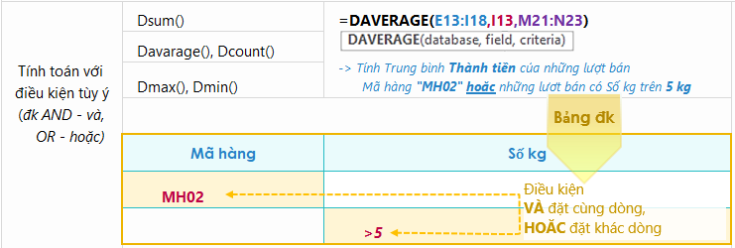
Trưởng đoàn | Ngày đi | Điểm đến | Số lượng khách
Nguyễn Như Mai | 2018-08-30 | Singapore | 10
Lê Thanh Nga | 2018-09-01 | Thái Lan | 12
Trần An Bình | 2018-09-01 | Singapore | 30
Lê Na | 2018-08-25 | Pháp | 24

1. Tính tổng số lượng khách đi Singapore và Thái Lan |  |  |  | 52
Gợi ý: yêu cầu tính tổng có 2 điều kiện (Singapore và Thái Lan -> cần chuyển thành điều kiện hoặc) -> DSUM

2.Tính tổng số đoàn đi Singapore và Thái Lan trong tháng 9
Gợi ý: yêu cầu tính tổng số đoàn, tuy nhiên 1 đoàn là 1 dòng tỏng dữ liệu nên cần chuyển thành ĐẾM,
có nhiều điều kiện (Singapore và Thái Lan -> điều kiện HOẶC, trong tháng 9 là VÀ) -> DCOUNT
Chú ý:
- Điều kiện tháng 9 sẽ là ngày đi >=ngày bắt đầu của tháng 9 VÀ <= ngày kết thúc tháng 9, nhập giá trị dạng tháng/ngày/năm theo chuẩn English (United State)
- Hàm DCOUNT tham số Field cần chọn cột chứa giá trị SỐ hoặc có thể bỏ qua tham số này

3. Tính số lượng khách nhiều nhất trên 1 đoàn đi Singapore trong quí 3
Gợi ý: yêu cầu tính nhiều nhất, có nhiều điều kiện (Singapore trong quí 3 -> AND) -> MAXIFS hoặc DMAX
Chú ý:
- Điều kiện Quí 3 sẽ là ngày đi >=ngày bắt đầu của quí 3 VÀ <= ngày kết thúc quí 3, nhập giá trị dạng tháng/ngày/năm theo chuẩn English (United State)

4. Tính trung bình số khách đi Singapore hoặc có đoàn đi có số lượng khách trên 20
Gợi ý: yêu cầu tính trung bình, có nhiều điều kiện (Singapore hoặc Số lượng khách >20) -> DAVERAGE

